01_ファイル選択
1_ファイル選択

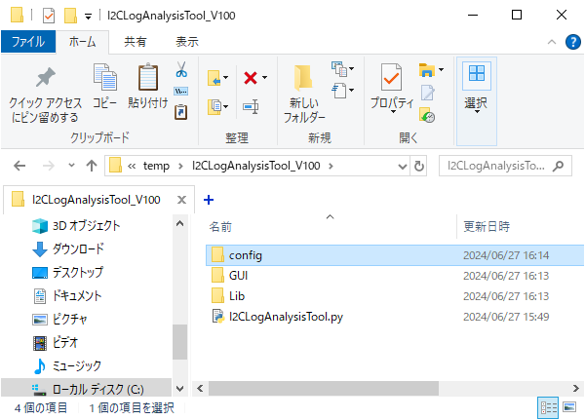

① 【I2CLogAnalysisTool.py】をクリックし、
画面設定を開く

② 【選択】をクリックし、ファイル選択パネルを開く
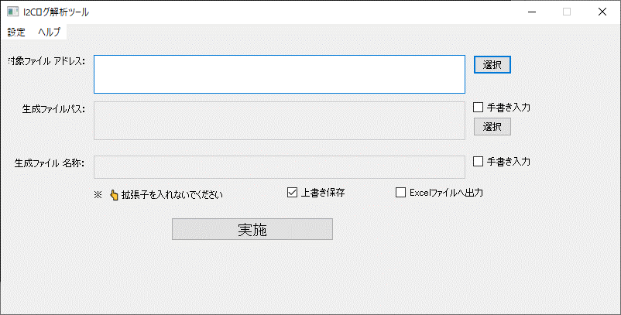

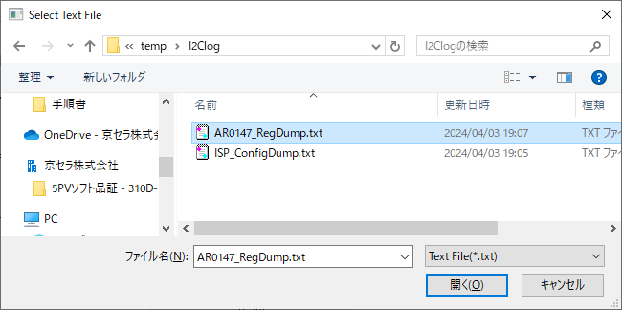

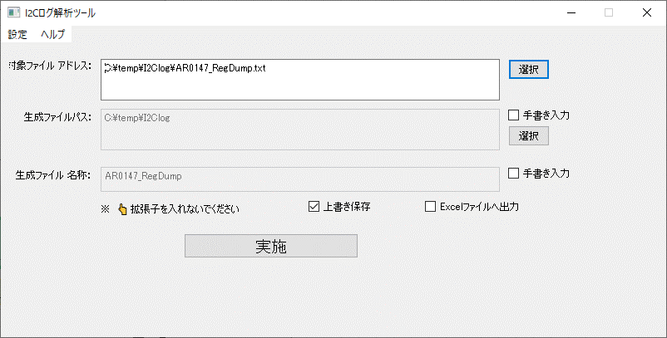

対象ファイル選択済み

02_生成結果出力
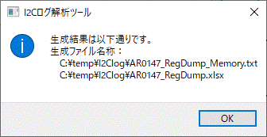
1.実施前提条件

 | 「01_ファイル選択」 | 実施が完了次第、本手順が実施できます

2.バイナリファイル結果出力(メモリエリア指定しない場合)



Excelファイルで出力したい場合のみ選択

① 【実施】をクリック

生成結果ログ

03_生成結果ログ説明1
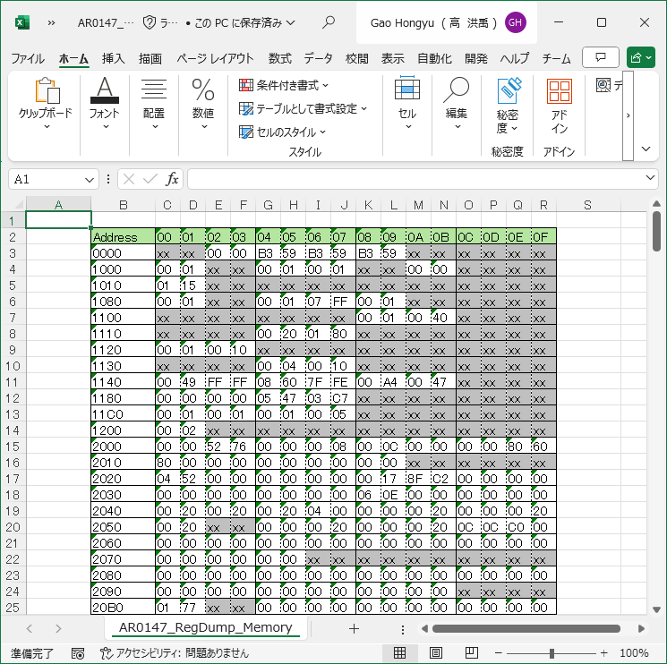
1.実施前提条件

 | 「02_生成結果出力」 | 実施が完了次第、本手順が実施できます

2.生成結果ログ説明1(*_Memory.txt)

対象ファイル内容
出力ファイル内容(*_Memory.txt)
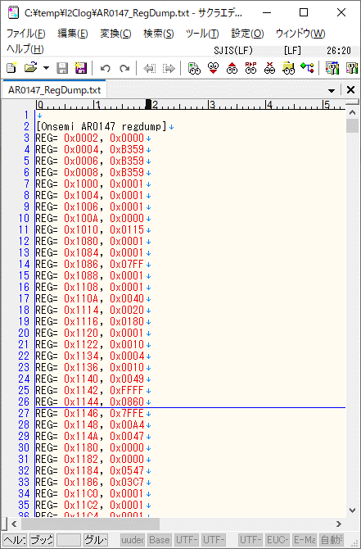
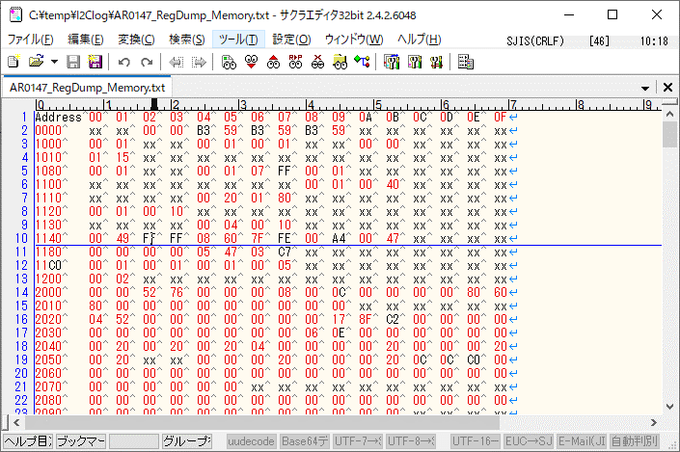

ログタイプ：【Onsemi AR0147 regdump】
xxとは読取以外のエリアなので、
値未定

開始アドレス

メモリデータ

3.生成結果ログ説明2(Excelファイル)

出力ファイル内容(*_Memory.txt)
出力ファイル内容(Excelファイル)

04_生成結果ログ説明2
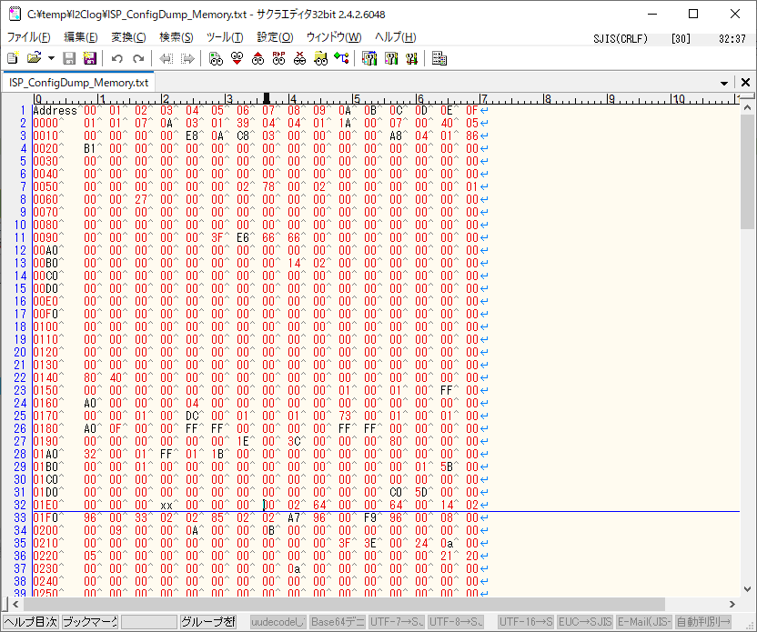
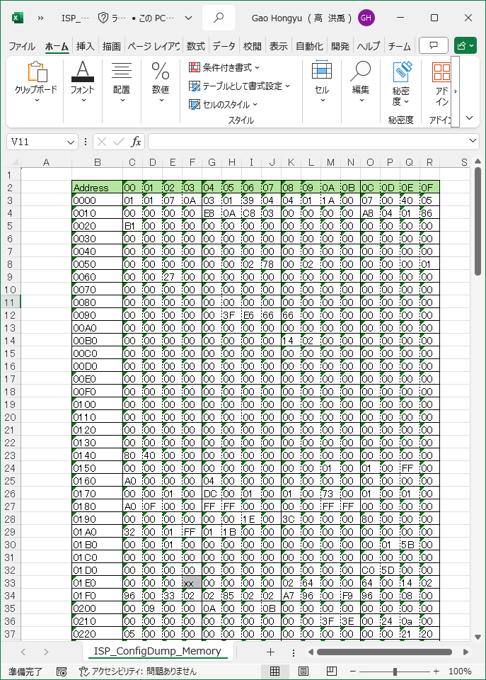
1.実施前提条件

 | 「02_生成結果出力」 | 実施が完了次第、本手順が実施できます

2.生成結果ログ説明1(*_Memory.txt)

対象ファイル内容
出力ファイル内容(*_Memory.txt)
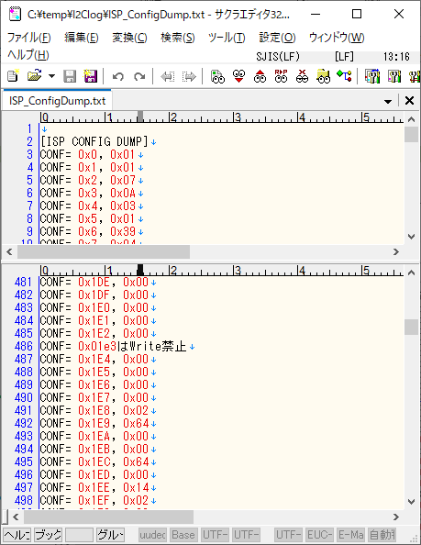

ログタイプ：【ISP CONFIG DUMP】

開始アドレス

メモリデータ

xxとは読取以外のエリアなので、
値未定

3.生成結果ログ説明2(Excelファイル)

出力ファイル内容(*_Memory.txt)
出力ファイル内容(Excelファイル)

